2019_12_data
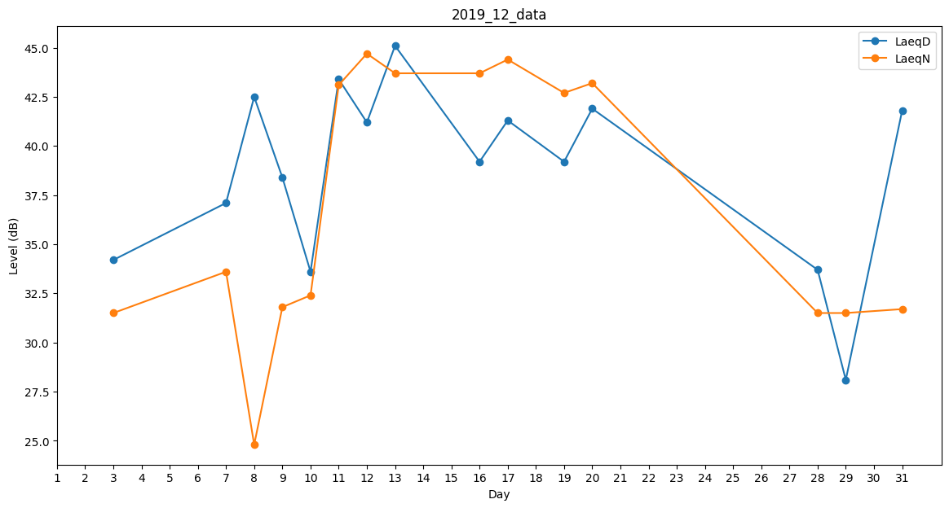
Day | LaeqD | LaeqN
1 | 0 | 0
2 | 0 | 36.1
3 | 34.2 | 31.5
4 | 0 | 30.2
5 | 0 | 39.4
6 | 0 | 26.2
7 | 37.1 | 33.6
8 | 42.5 | 24.8
9 | 38.4 | 31.8
10 | 33.6 | 32.4
11 | 43.4 | 43.1
12 | 41.2 | 44.7
13 | 45.1 | 43.7
14 | 37.8 | 0
15 | 0 | 0
16 | 39.2 | 43.7
17 | 41.3 | 44.4
18 | 0 | 38.8
19 | 39.2 | 42.7
20 | 41.9 | 43.2
21 | 33.4 | 0
22 | 0 | 31.5
23 | 0 | 0
24 | 0 | 0
25 | 0 | 0
26 | 0 | 0
27 | 0 | 0
28 | 33.7 | 31.5
29 | 28.1 | 31.5
30 | 0 | 0
31 | 41.8 | 31.7

